AM und Bildung
Arbeitsmarkt und Bildung in Wien
 | Sep-25

Arbeitsmarktdaten im Kontext von Bildungsabschlüssen:
Das mit Abstand höchste Arbeitslosigkeitsrisiko haben Personen, die keinen über die Pflichtschule hinausgehenden Bildungsabschluss vorweisen können.

Wichtige Arbeitsmarktdaten auf einen Blick

 |  |  | Veränd. zum Vorjahr
 | Bestand/Quote |  | absolut | in%

Arbeitslose Personen | 124,877 |  | 8,287 | 7.1%
Frauen | 56,217 |  | 4,936 | 9.6%
Männer *) | 68,660 |  | 3,351 | 5.1%
Unselbständig Beschäftigte | 940,818 |  | 8,542 | 0.9%
Frauen | 456,779 |  | 5,927 | 1.3%
Männer *) | 484,039 |  | 2,615 | 0.5%
Arbeitslosenquote - nationale Berechnung | 11.7% |  | 0.6% | -Punkte
Frauen | 11.0% |  | 0.7% | -Punkte
Männer *) | 12.4% |  | 0.5% | -Punkte

 | arbeitslose Personen |  | offene Stellen

 | Bestand | Anteil | Bestand | Anteil

Gesamt | 124,877 | 100% | 13,454 | 100%
maximal Pflichtschule | 57,551 | 46.1% | 5,154 | 38.3% | 46,1%
Lehre | 22,549 | 18.1% | 3,959 | 29.4% | 18,1%
Mittlere technisch-gewerbliche Schule | 714 | 0.6% | 27 | 0.2% | 64,1%
Mittlere kaufmännische Schule | 2,209 | 1.8% | 37 | 0.3% | 29,4%
sonstige mittlere Schule | 2,507 | 2.0% | 438 | 3.3%
Allgemeinbildende höhere Schule | 11,845 | 9.5% | 48 | 0.4%
Höhere technisch-gewerbliche Schule | 2,594 | 2.1% | 553 | 4.1%
Höhere kaufmännische Schule | 2,177 | 1.7% | 227 | 1.7%
sonstige höhere Schule | 3,466 | 2.8% | 1,798 | 13.4%
Akademie | 378 | 0.3% | 61 | 0.5%
Fachhochschule | 1,877 | 1.5% | 538 | 4.0%
Universität, Hochschule, Pädagogische Hochschule | 16,677 | 13.4% | 614 | 4.6%

46,1% der arbeitslosen Personen hat lediglich Pflichtschulausbildung, 18,1% verfügen über einen Lehrabschluss; in Summe weisen 64,1% aller arbeitslosen Personen maximal Lehrausbildung auf. Personen mit Lehrabschluss sind allerdings im Vorteil: 29,4% der (sofort verfügbaren) offenen Stellen verlangt diese Qualifikation.

Bestand arbeitsloser Personen nach Ausbildung und Geschlecht

 | Frauen N = 56.217 | Männer *) N = 68.660
Pflichtschule | 44.4% | 47.5%
Lehre | 14.6% | 20.9%
BMS | 5.1% | 3.8%
AHS | 10.0% | 9.1%
BHS | 6.8% | 6.4%
Uni, FH, Akademie | 18.9% | 12.1%

 |  |  |  |  | 47,5%
 |  |  |  |  | 44,4%
 |  |  |  |  | 14,6%
 |  |  |  |  | 20,9%

Bei der differenzierten Betrachtung arbeitsloser Personen nach Geschlecht zeigt sich ein Unterschied beim Anteil von Personen mit Pflichtschulausbildung (Männer: 47,5%, Frauen: 44,4%), noch deutlicher ist der Unterschied beim Anteil von Personen mit Lehrabschluss: 14,6% der arbeitslosen Frauen, aber 20,9% der arbeitslosen Männer haben eine Lehrausbildung absolviert.

Arbeitslosenquote1 nach Ausbildung

 | Sep 25 | Sep 24 | ALQ-Gesamt | ALQ-Gesamt
Pflichtschulausbildung | 30.5% | 29.9% | 11.7% | 11.1%
Lehrausbildung | 11.3% | 10.7% | 11.7% | 11.1%
BMS | 7.8% | 7.5% | 11.7% | 11.1%
AHS | 9.3% | 8.8% | 11.7% | 11.1%
BHS | 7.1% | 6.5% | 11.7% | 11.1%
Akadem. Ausbildung, FH | 5.2% | 4.5% | 11.7% | 11.1%

Arbeitslosenquote1 nach Ausbildung im Zeitverlauf

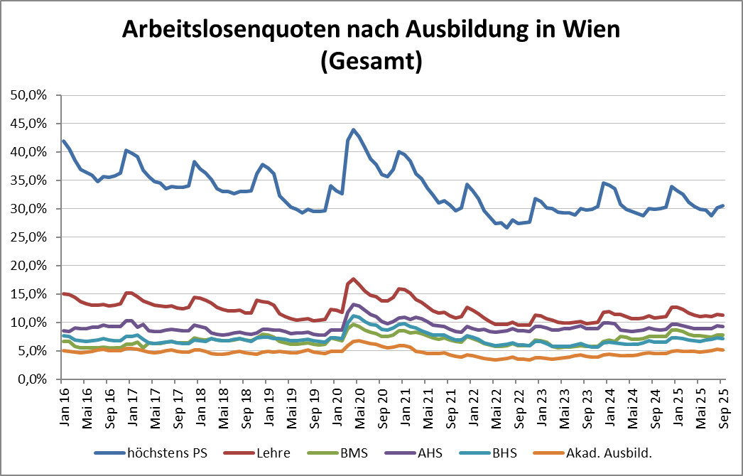

1 Vorgemerkte Arbeitslose einer Bildungsebene bezogen auf das Arbeitskräftepotential (Arbeitslose + unselbstständig Beschäftigte des Jahres) derselben Bildungsebene; die Gliederung der Beschäftigtenbasis nach Bildungsabschluss wurde nach Ergebnissen der Arbeitskräfteerhebung (unselbeständig Erwerbstätige nach LFK) errechnet

verwendete Abkürzungen:
AHS: Allgemeinbildende höhere Schule
BHS: Berufsbildende höhere Schule (Höhere technisch-gewerbliche Schule, Höhere kaufmännische Schule, Sonstige höhere Schule)
BMS: Berufsbildende mittlere Schule (Mittlere technisch-gewerbliche Schule, Mittlere kaufmännische Schule, Sonstige mittlere Schule)

*) Männer und Personen mit alternativem Geschlechtseintrag

